BP 2020-2022
Hartmut Ahting, Steuerberater, Heerstrasse 50, 60488 Frankfurt

Franz Pfaff Innenausbau GmbH |  |  | Rg-Datum: |  | 2025-07-15
Donnersbergstraße 25 |  |  | Kunden-Nr.: |  | 10113
 |  |  | Rg-Nr.: |  | 10113-2025-003
60528 Frankfurt |  |  | Leistungsdatum:
 |  |  | IBAN: | DE 13 50070024 0 4092862 00
 |  |  | BIC: | DEUTDEDBFRA

Rechnung über Honorare

Für die nachfolgend aufgeführten Leistungen erlaube ich mir nach der Steuerberatervergütungs-
verordnung wie folgt abzurechnen:

Leistung |  |  | Gegenstands- | Tabelle | Arbeit- | Gebühr
§§ |  | am/in: | wert |  | nehmer
29 | Teilnahme an der Außenprüfung für |  | 120.00 €/Std. | Zeitgeb. | 22.00 Std.
 | 2020-2022
 | - Vorbereitung der Prüfung und Zusammen-
 | stellung von Unterlagen vom 07.02.-18.02.2025
 | - Prüfungstermine am 18. u. 19.02.2025
 | - Beantwortung von Prüfunganfragen am 05.; 18. und 25.06.2025
 | - telefonische Schlußbesprechnung mit dem Prüfer am 26.06.2025
 | - Abschluß der Prüfung durch Prüfung der Abschlußmitteilung
 | am 15.07.2025

16 | Auslagenersatz für Post- und
 | Telekommunikation |  |  |  |  | 20.00 €

 |  |  | Gesamt
 |  |  | USt 19%
 |  |  | Rechnungsendbetrag

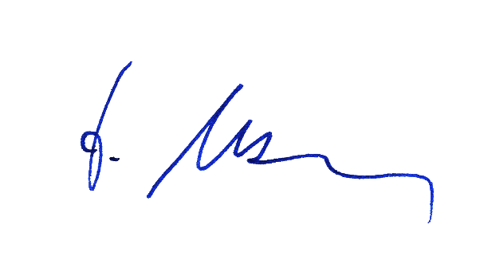
Bitte überweisen Sie die Summe ohne Abzüge innerhalb von 14 Tagen auf das unten angegebene
Bankkonto.

Steuernummer: 014 801 32096

Löhne I-2025
Hartmut Ahting, Steuerberater, Heerstrasse 50, 60488 Frankfurt

Franz Pfaff Innenausbau GmbH |  |  | Rg-Datum: |  | 2025-07-15
Donnersbergstraße 25 |  |  | Kunden-Nr.: |  | 10113
 |  |  | Rg-Nr.: |  | 10113-2025-004
60528 Frankfurt |  |  | IBAN: | DE 13 50070024 0 4092862 00
 |  |  | BIC: | DEUTDEDBFRA

Rechnung über Honorare |  |  |  |  |  |  | 34 | Hilfeleistung bei sonstigen Tätigkeiten im Zusammen-
 |  |  |  |  |  |  |  | hang mit dem Lohnsteuerabzug/der Lohnbuchführung
Für die nachfolgend aufgeführten Leistungen erlaube ich mir nach der Steuerberatervergütungs- |  |  |  |  |  |  |  | - Antrag auf Saison-KUG 02/2025 | I/2025 | 80.00 €/Std. | Zeitgeb. | 0.50 Std
verordnung wie folgt abzurechnen:

Leistung |  |  | Gegenstands- | Tabelle | Arbeit- | Gebühr
§§ |  | am/in: | wert |  | nehmer
34 | Löhne/Gehälter 01/2025
 | - Einrichten v. Lohnkonten (Vasile) | 01/2025 | 9.00 €/AN |  | 1 AN
 | - Lohnabrechnungen inkl.
 | Sozialvers.-meldungen | 2025-01-24 | 15.00 €/AN |  | 15 AN

34 | Löhne/Gehälter 02/2025
 | - Einrichten v. Lohnkonten (Bajiric) | 02/2025 | 9.00 €/AN |  | 2 AN
 | - Lohnabrechnungen inkl.
 | Sozialvers.-meldungen | 2025-02-20 | 15.00 €/AN |  | 17 AN

34 | Löhne/Gehälter 03/2025
 | - Lohnabrechnungen inkl.
 | Sozialvers.-meldungen | 2025-03-24 | 15.00 €/AN |  | 17 AN

16 | Auslagenersatz für Post- und
 | Telekommunikation | I/2025 |  |  |  | 60.00 €

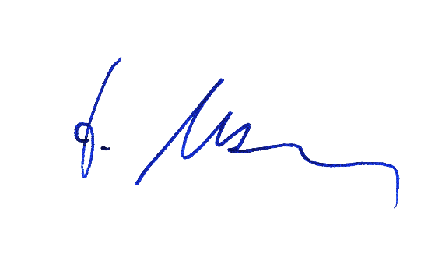
 |  |  | Gesamt
 |  |  | USt 19%
 |  |  | Rechnungsendbetrag

Bitte überweisen Sie den Betrag ohne Abzüge innerhalb von 14 Tagen auf das angegebene Konto.

Steuernummer: 014 801 32096

Fibu I-2025
Hartmut Ahting, Steuerberater, Heerstrasse 50, 60488 Frankfurt

Franz Pfaff Innenausbau GmbH |  |  | Rg-Datum: |  | 2025-07-15
Donnersbergstraße 25 |  |  | Kunden-Nr.: |  | 10113
 |  |  | Rg-Nr.: |  | 10113-2025-005
60528 Frankfurt |  |  | IBAN: | DE 13 50070024 0 4092862 00
 |  |  | BIC: | DEUTDEDBFRA

Rechnung über Honorare

Für die nachfolgend aufgeführten Leistungen erlaube ich mir nach der Steuerberatervergütungs-
verordnung wie folgt abzurechnen:

Leistung |  |  | Gegenstands- | Tabelle | Geb.- | Gebühr
§§ |  | am | wert |  | satz
33 | Buchführung einschl. Kontieren der Belege |  |  | C | 4.00
 | für 01/2025 am | 2025-03-10

33 | Buchführung einschl. Kontieren der Belege |  |  | C | 4.50
 | für 02/2025am | 2025-04-08

33 | Buchführung einschl. Kontieren der Belege |  |  | C | 3.00
 | für 03/2025 am | 2025-05-05

 |  |  | Gesamt
 |  |  | USt 19%
 |  |  | Rechnungsendbetrag

Bitte überweisen Sie den Betrag ohne Abzüge innerhalb von 14 Tagen auf das angegebene Konto.


Steuernummer: 014 801 32096

Fibu II-2025
Hartmut Ahting, Steuerberater, Heerstrasse 50, 60488 Frankfurt

Franz Pfaff Innenausbau GmbH |  |  | Rg-Datum: |  | 2025-10-21
Donnersbergstraße 25 |  |  | Kunden-Nr.: |  | 10113
 |  |  | Rg-Nr.: |  | 10113-2025-006
60528 Frankfurt |  |  | IBAN: | DE 13 50070024 0 4092862 00
 |  |  | BIC: | DEUTDEDBFRA

Rechnung über Honorare

Für die nachfolgend aufgeführten Leistungen erlaube ich mir nach der Steuerberatervergütungs-
verordnung wie folgt abzurechnen:

Leistung |  |  | Gegenstands- | Tabelle | Geb.- | Gebühr
§§ |  | am | wert |  | satz
33 | Buchführung einschl. Kontieren der Belege |  |  | C | 4.00
 | für 04/2025 am | 2025-05-30

33 | Buchführung einschl. Kontieren der Belege |  |  | C
 | für 05/2025 am | 2025-07-07

33 | Buchführung einschl. Kontieren der Belege |  |  | C
 | für 06/2025 am | 2025-08-05

 |  |  | Gesamt
 |  |  | USt 19%
 |  |  | Rechnungsendbetrag

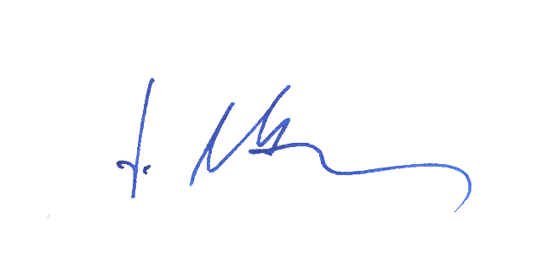
Bitte überweisen Sie den Betrag ohne Abzüge innerhalb von 14 Tagen auf das angegebene Konto.

Steuernummer: 014 801 32096

Fibu IV-2025
Hartmut Ahting, Steuerberater, Heerstrasse 50, 60488 Frankfurt

Franz Pfaff Innenausbau GmbH |  |  | Rg-Datum: |  | 2026-03-05
Donnersbergstraße 25 |  |  | Kunden-Nr.: |  | 10113
 |  |  | Rg-Nr.: |  | 10113-2026-001
60528 Frankfurt |  |  | IBAN: | DE 13 50070024 0 4092862 00
 |  |  | BIC: | DEUTDEDBFRA

Rechnung über Honorare

Für die nachfolgend aufgeführten Leistungen erlaube ich mir nach der Steuerberatervergütungs-
verordnung wie folgt abzurechnen:

Leistung |  |  | Gegenstands- | Tabelle | Geb.- | Gebühr
§§ |  | am | wert |  | satz
33 | Buchführung einschl. Kontieren der Belege für:
 | 2025-10-01 | 2025-12-08 | 2,089,775.00 € | C | 3.00
 | 2025-11-01 | 2026-01-12 |  | C | 2.50
 | 2025-12-01 | 2026-02-09 |  | C | 3.00

 |  |  | Gesamt
 |  |  | USt 19%
 |  |  | Rechnungsendbetrag

Bitte überweisen Sie den Betrag ohne Abzüge innerhalb von 14 Tagen auf das angegebene Konto.


Steuernummer: 014 801 32096

